Afkeur per dag
Totaal afgekeurde producten per controle-datum (dagelijkse analyse)

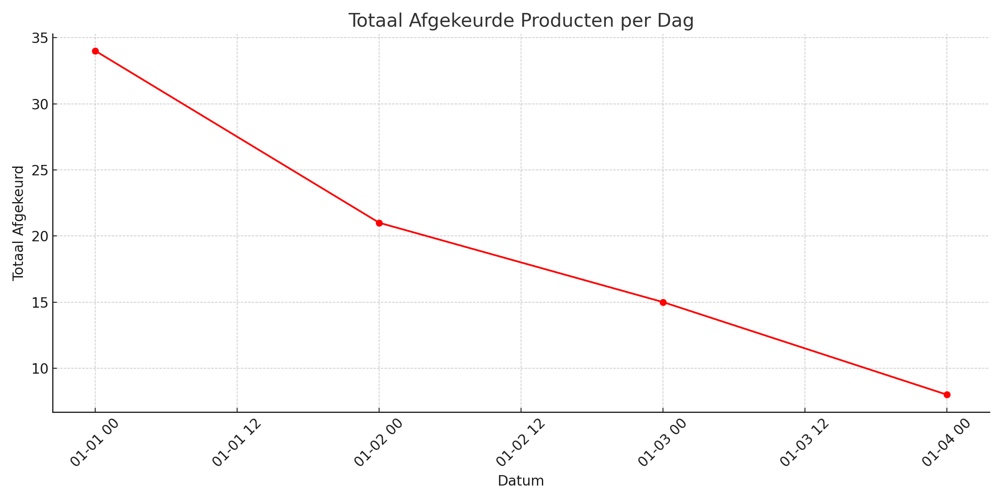
ControleDatum | TotaalAfgekeurd
2025-01-01 | 34
2025-01-02 | 21
2025-01-03 | 15
2025-01-04 | 8

